Метод серединных квадратов
R0= | 2345 | 9902 | 4960 | 5235 | 522 | 7248 | 5236 | 1569 | 6176 | 5237 | 2616
R0^2= | 5499025 | 98049604 | 24601600 | 27405225 | 272484 | 52533504 | 27415696 | 2461761 | 38142976 | 27426169 | 6843456
R1= | 9902 | 4960 | 160 | 522 | 7248 | 3350 | 1569 | 6176 | 4297 | 2616 | 4345

R2= | 0.9902 | 0.496 | 0.016 | 0.0522 | 0.7248 | 0.335 | 0.1569 | 0.6176 | 0.4297 | 0.2616 | 0.4345
произв. число
=B3
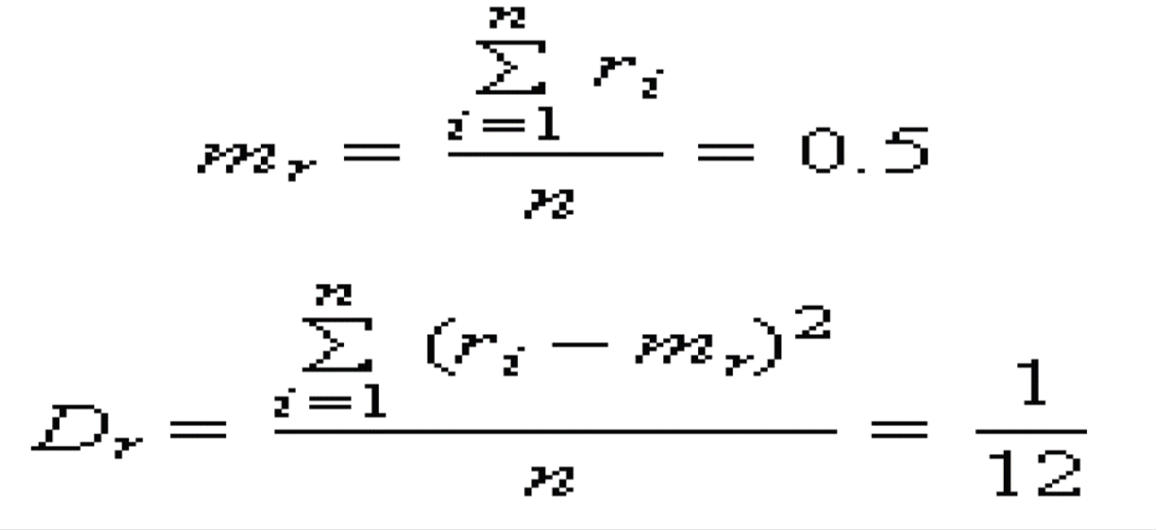
=B1^2
=B3/10000
=СРЗНАЧ(B5:L5)
=СРЗНАЧ(B11:L11)
 |  |  |  |  | Mx= | 0.41040909091
 |  |  |  |  | Dx= | 0.07837957719
=ЧАСТНОЕ(ОСТАТ(B2;100000);10)

(R2-Mx)2= | 0.33615749826 | 0.007325803719 | 0.15555853099 | 0.12831375281 | 0.098841643719 | 0.0056865309917 | 0.064266859174 | 0.04292807281 | 0.00037213917355 | 0.022144145537 | 0.00058037190083

Метод серединных п произведений
=ЧАСТНОЕ(ОСТАТ(B3;100000);10)/10000
=ЧАСТНОЕ(ОСТАТ(B4;100000);10)/10000
R0= | 1087
R1= | 5678 | Случайные Числа |  | (R2-Mx)2=
R2=R0∙R1= | 6171986 | R2 | 0.7198 | 0.090320284444
=ОСТАТ(ЧАСТНОЕ(B5*100000000;100);10000)/10000
R3=R1∙R2*= | 40870244 | R3 | 0.7024 | 0.080164484444
R4=∙R2*∙R3*= | 0.50558752 | R4 | 0.5587 | 0.019441654444
R5=R3*∙R4*= | 0.39243088 | R5 | 0.243 | 0.031069937778
R6=R4*∙R5*= | 0.1357641 | R6 | 0.5764 | 0.024690884444
R7 | 0.1400652 | R7 | 0.0065 | 0.17037632111
R8 | 0.0037466 | R8 | 0.3746 | 0.0019951111111
R9 | 0.0024349 | R9 | 0.2434 | 0.030929084444
R10 | 0.09117764 | R10 | 0.1177 | 0.090942454444
R11 | 0.02864818 | R11 | 0.8648 | 0.19849995111
R12 | 0.10178696 | R12 | 0.1786 | 0.057920444444
R13 | 0.15445328 | R13 | 0.4453 | 0.00067773444444
 |  | Mx= | 0.41926666667
 |  | Dx= | 0.066419028889

Метод перемешивания
 |  | R0*= | R0**= | R1=R0*+R0**= |  | 0,R1= |  | (Mx-0,R1)^2=
R0= | 12345678 | 34567812 | 78123456 | 112691268 |  | 0.11269126 |  | 0.11062069789
R0=R1= | 11269126 | 26912611 | 26112691 | 53025302 |  | 0.53025302 |  | 0.0072190274348
 | 53025302 | 2530253 | 2530253 | 5060506 |  | 0.05060506 |  | 0.15577474943
 | 5060506 | 6050605 | 6050605 | 12101210 |  | 0.1210121 |  | 0.10515496309
 | 12101210 | 10121012 | 10121012 | 20242024 |  | 0.20242024 |  | 0.058984826565
 | 20242024 | 24202420 | 24202420 | 48404840 |  | 0.4840484 |  | 0.0015023562049
 | 48404840 | 40484048 | 40484048 | 80968096 |  | 0.80968096 |  | 0.13278211269
 | 80968096 | 96809680 | 96809680 | 193619360 |  | 0.19361936 |  | 0.063337184893
 | 19361936 | 36193619 | 36193619 | 72387238 |  | 0.72387238 |  | 0.077609167633
 | 72387238 | 38723872 | 38723872 | 77447744 |  | 0.77447744 |  | 0.10836558207
 | 77447744 | 44774477 | 44774477 | 89548954 |  | 0.89548954 |  | 0.20268128255
=ОСТАТ(B2;100)*1000000+ЧАСТНОЕ(B2;100)
 |  |  |  |  | Mx= | 0.44528816 | Dx= | 0.093093813677
=ОСТАТ(B2;1000000)*100+ЧАСТНОЕ(B2;1000000)
=ЕСЛИ(H2>10^8;ЧАСТНОЕ(H2;10);H2)/10^8

Линейный конгруэнтный метод
ri + 1 = mod(k · ri + b, M)
M=2^31-1 = | 2147483647 | k= | 1220703125 |  | b= | 7
R0= | 7 | приведение к 8 разрядам |  |  | Ri= |  | (Mx-Ri)^2=
R1 | 2102470941 | 210247094 | 21024709 |  | 0.21024709 |  | 0.048072590949
R2 | 2095774539 | 209577453 | 20957745 |  | 0.20957745 |  | 0.048366682702
R3 | 293529164 | 29352916 | 29352916 |  | 0.29352916 |  | 0.01848853594
R4 | 534389740 | 53438974 | 53438974 |  | 0.53438974 |  | 0.011001497614
R5 | 856491030 | 85649103 | 85649103 |  | 0.85649103 |  | 0.18231987441
R6 | 1964647199 | 196464719 | 19646471 |  | 0.19646471 |  | 0.054306246088
R7 | 2114713372 | 211471337 | 21147133 |  | 0.21147133 |  | 0.047537249147
R8 | 668376820 | 66837682 | 66837682 |  | 0.66837682 |  | 0.057061315391
R9 | 1155489451 | 115548945 | 11554894 |  | 0.11554894 |  | 0.098566345453
R10 | 1782919420 | 178291942 | 17829194 |  | 0.17829194 |  | 0.063106351474
R11 | 715592546 | 71559254 | 71559254 |  | 0.71559254 |  | 0.081847959672
R12 | 964039844 | 96403984 | 96403984 |  | 0.96403984 |  | 0.28573100619
=ЕСЛИ(B4>10^8; ЧАСТНОЕ(B4;10);B4)
 |  |  |  | Mx= | 0.42950171583 | Dx= | 0.083033804586
=ОСТАТ($E$2*B3+$H$2;$B$2)
=ЕСЛИ(D4>10^8; ЧАСТНОЕ(D4;10);D4)
=E4/10^8

